07_IPC&Comport
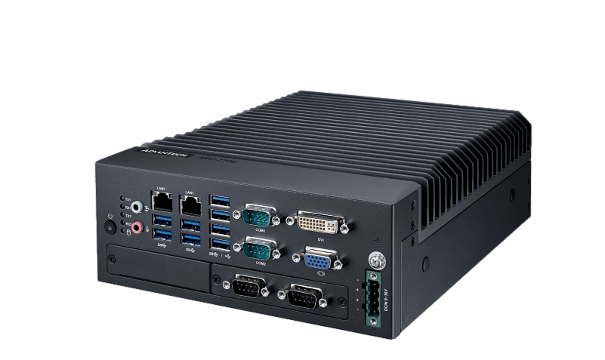
Handler IPC |  |  |  |  | Comport |  |  |  |  | Ethernet Hub(DGS-1016D)
IPC | 電腦卡 | 規格 | 功能 | 備註 | 控制器/區塊 | Comport | 設備名稱 | 通訊介面 | 備註 | 位置 | 功能 | 備註
電腦本體 MIC-7700 +4Slot | 內建485-1 | NA | BIN | COM1 |  |  |  |  |  | 1 | Handler IPC-內建LAN2
 | 內建485-2 | NA | Multi Bin | COM2 |  |  |  |  |  | 2 | DTM#1
 | 內建232-1 | NA | 板金RS232孔 | COM3 |  |  |  |  |  | 3 | DTM#2
 | 內建232-2 | NA | 通訊面板(ELC-001) | COM4 |  |  |  |  |  | 4
 | 內建232-3 | NA | RTC | COM5 |  |  |  |  |  | 5 | EP
 | 內建232-4 | NA | SSD離子Bar控制器轉4520 | COM6 |  |  |  |  |  | 6
 | 內建LAN1 | NA | 板金LAN孔 |  |  |  |  |  |  | 7 | Safety PLC
 | 內建LAN2 | NA | 16 port Hub |  |  |  |  |  |  | 8 | ION-Simco 3362#1 | 預留
Slot 1 | 軸卡 | PCIe-1203-32A | Ring 0 | 右邊 |  |  |  |  |  | 9 | ION-Simco 3362#2 | 預留
 | IO卡 |  | Ring 1 | 左邊 |  |  |  |  |  | 10
Slot 2 | GPIB | PCI-GPIB #778032-01 |  |  |  |  |  |  |  | 11
Slot 3 | 預留1 |  |  |  |  |  |  |  |  | 12
Slot 4 | 預留2 |  |  |  |  |  |  |  |  | 13 | 2DID PC-內建LAN1
 |  |  |  |  |  |  |  |  |  | 14 | ATC IPC-內建LAN1
 |  |  |  |  |  |  |  |  |  | 15 | RTC IPC-內建LAN1
 |  |  |  |  |  |  |  |  |  | 16 | AOI IPC-內建LAN1

